关系图
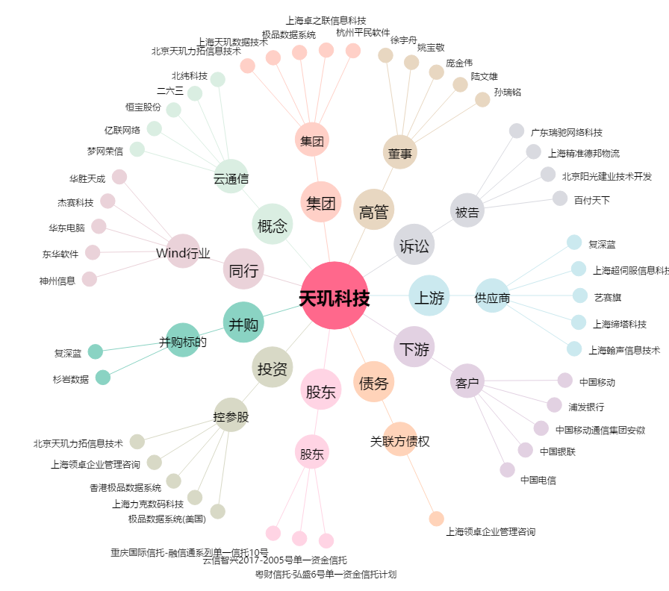
天玑科技[300245.SZ] - 关系概览图

